Sheet2
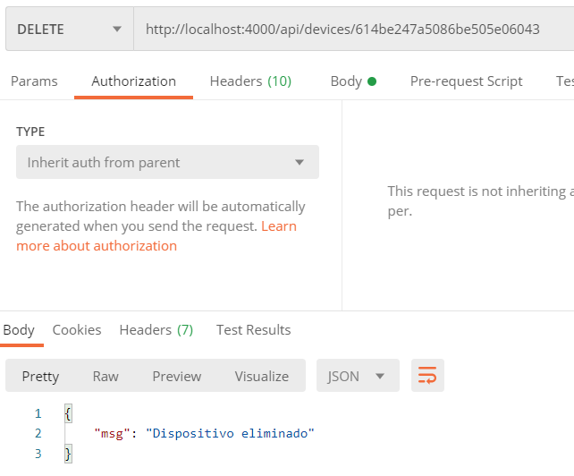
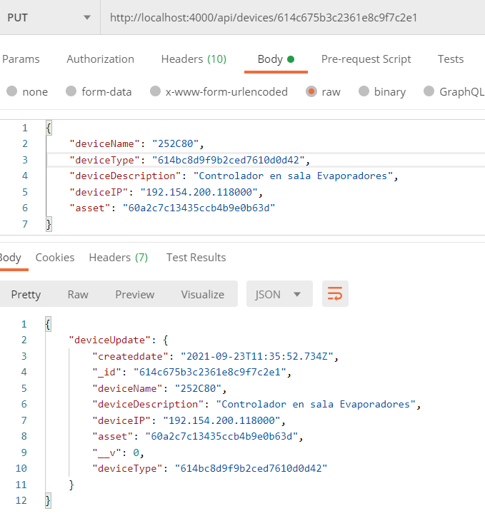
getdevices a partir del id del asset
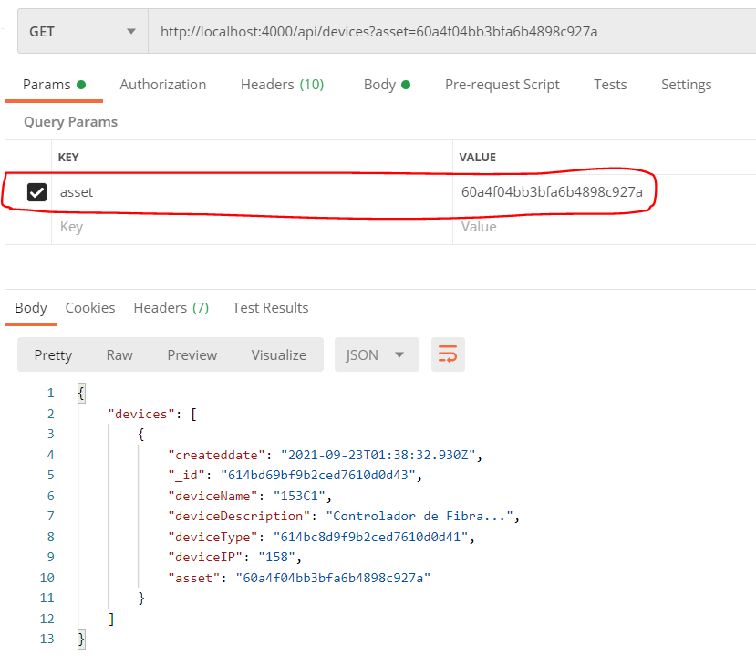
 | Para todas las consultas; para esto necesito loggearme "pablo….montes…" "123456" y en
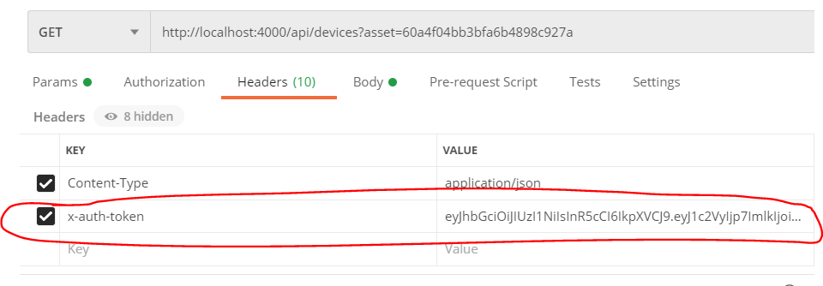

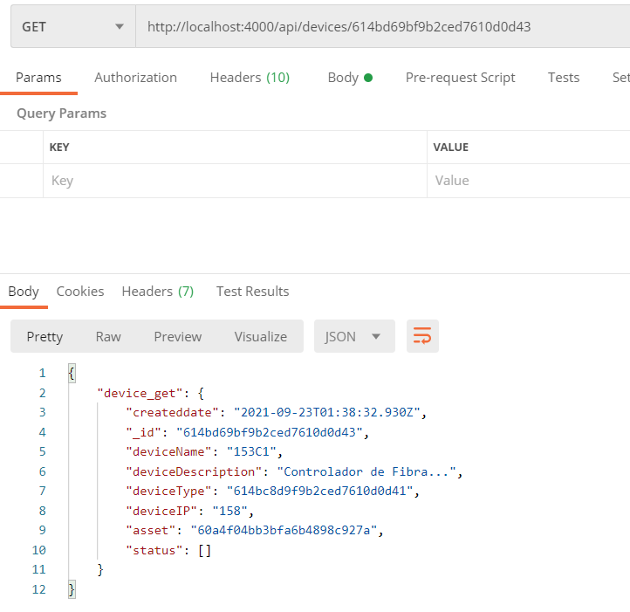
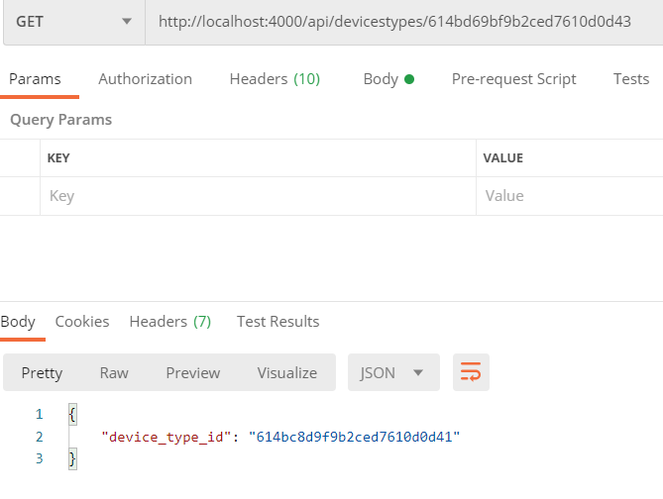
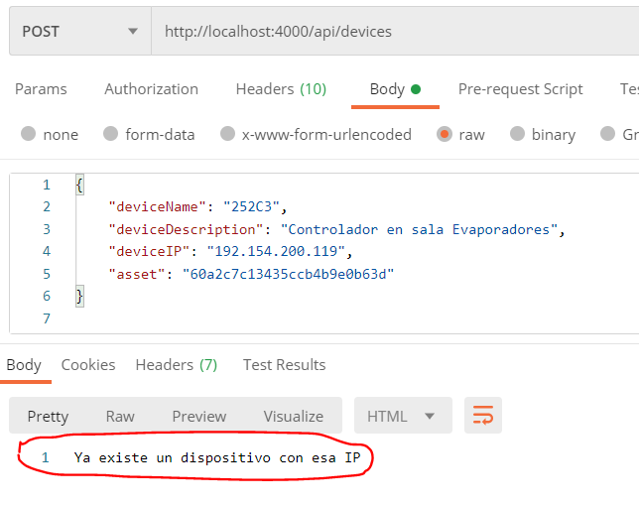
 |  | getdevice a partir del ID del dispositivo: | getDeviceTypesByID a partir del IP del dispositivo: | addDevice a partir de deviceName, deviceDescription,etc que paso por el Body
 |  |  |  | En este caso ya existe: | addDevice a partir de deviceName, deviceDescription,etc que paso por el Body:
 |  |  |  |  | Dispoitivo con IP nueva
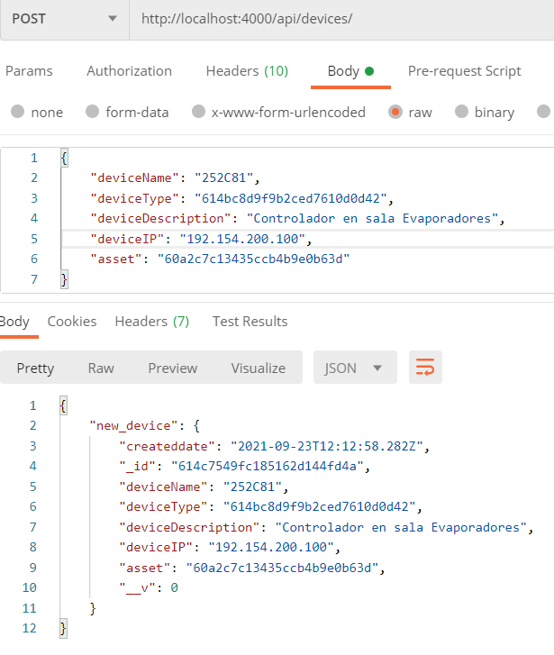

getdevicestypes:
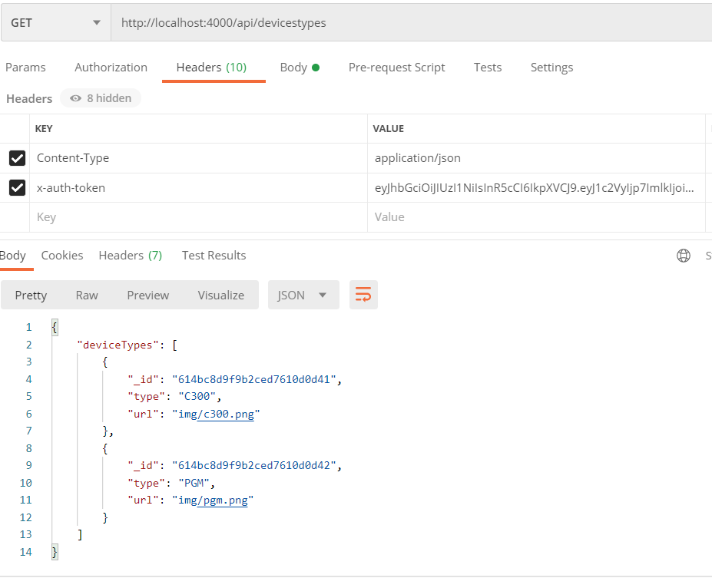

deleteDevice a partir del ID del dispositivo: |  | updateDevice a partir del ID del dispositivo y pasando los datos por el body:

OPC
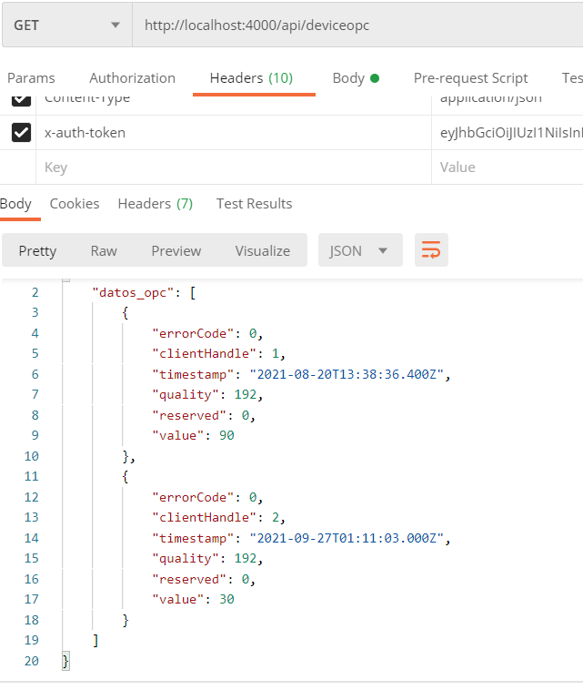
Lado servidor:
routes/deviceopc
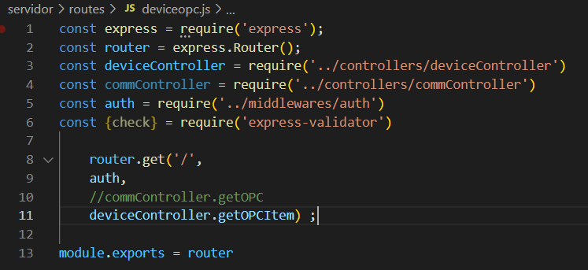

getOPCItem envía los parametro para realizar la consulta OPC a getOPC que es el que hace la consulta por OPC

